Empleado-Alumno
Cantidad de Alumnos matricuados por Empleado

Etiquetas de fila | Recuento de IdAlumno
Espino Castro | 21
Pino Poco | 15
Puente Mallma | 17
Total general | 53

Curso-Alumno
Etiquetas de fila | Recuento Alumno
SO Windows | 13
Visual Basic .NET - Fundamentos | 13
Visual Basic .NET - Cliente/Servidor | 6
Visual Basic .NET - Web | 4
Java - POO | 10
Java - Cliente/Servidor | 7
Total general | 53

PW-EMPLEADO
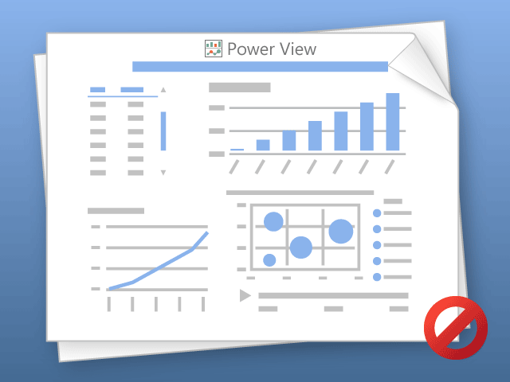

Power View solo puede imprimir hojas de una en una.
Cambie a la hoja deseada y vuelva a intentarlo.

PP
 | Bella Vista | Comas | La Molina | Lima | Lince | Los Olivos | Magdalena | Rimac | San Miguel | SMP
Total | 1 | 6 | 4 | 7 | 3 | 6 | 1 | 10 | 2 | 13
Etiquetas de fila | Recuento de IdAlumno
Bella Vista | 1
Comas | 6
La Molina | 4
Lima | 7
Lince | 3
Los Olivos | 6
Magdalena | 1
Rimac | 10
San Miguel | 2
SMP | 13
Total general | 53

Hoja2
CURSOS-ALUMNOS
 | Total
Herramientas de Oficina | 13
SoftWare de Desarrollo - Basico | 23
SoftWare de Desarrollo - Intermedio/Avanzado | 17

EMPLEADOS -ALUMNOS
 | Total
Espino Castro | 21
Pino Poco | 15
Puente Mallma | 17

